CaucePrincipal
Geometría cauce principal. Método fuerza tractiva usando Shields en HEC-RAS
 | Geometría sección cauce dominante |  | Geometría sección cauce creciente
93.70 | 73.90 | 0 | 75.5
102.10 | 72.50 | 9.6 | 73.9
147.10 | 72.50 | 239.6 | 73.9
155.50 | 73.90 | 249.2 | 75.5
Curva de Estabilidad 1 (Cauce creciente)
 | Curva de Estabilidad 1 (Cauce creciente) |  | Condición de diseño de diseño
7.3 | 0.001665 | 145.4 | 0.000767
14.6 | 0.001145
21.9 | 0.000938
29 | 0.000832
36.3 | 0.000765
43.6 | 0.000717
50.9 | 0.000687
58.2 | 0.000668
65.5 | 0.000658
72.8 | 0.00065
79.9 | 0.000649
87.2 | 0.000648
94.5 | 0.000649
101.8 | 0.000652
109.1 | 0.000656
116.4 | 0.00066
123.8 | 0.000668
130.8 | 0.000674
138.1 | 0.000681
145.4 | 0.000688
Curva de Estabilidad 1 (Cauce dominante)
 | Curva de Estabilidad 1 (Cauce dominante) |  | Condición de diseño de diseño
4 | 0.001673 | 51.52 | 0.000767
7.9 | 0.001173
11.9 | 0.000982
15.8 | 0.000885
19.8 | 0.000831
23.8 | 0.000797
27.7 | 0.000777
31.7 | 0.000766
35.7 | 0.000763
39.6 | 0.000761
43.6 | 0.000764
47.5 | 0.000769
51.5 | 0.000775
55.5 | 0.000782
59.1 | 0.00079
63.1 | 0.000799
67.1 | 0.000809
71 | 0.000818
75 | 0.000829
78.9 | 0.000839
 |  |  |  |  |  | Microcontenido: HCMC0013
Memoria de diseño y geometría de la sección*
Cauce |  | Geometría cauce principal. Método fuerza tractiva usando Shields en HEC-RAS |  |  |  |  | Cauce | Geometría cauce principal. Método Copeland usando HEC-RAS
Sección creciente | Parámetros de diseño |  | Geometría sección cauce creciente |  | Station, m | Elevation, m | Curva de Estabilidad 1 (Cauce creciente) |  | Curva de Estabilidad 2 (Cauce creciente) |  | Curva de Estabilidad 1 (Cauce dominante) |  | Curva de Estabilidad 2 (Cauce dominante) |  | Geometría sección cauce creciente |  | Station, m | Elevation, m
 | Caudal, m³/s | 402.9 | b, base, m | 230 | 0 | 75.5 | Base del canal, m | Pendiente, m/m | Profundidad, m | Pendiente, m/m | Base del canal, m | Pendiente, m/m | Profundidad, m | Pendiente, m/m | b, base, m | 145.4 | 0 | 75.5
 | Temperatura agua, ºC | 15 | Hv, altura, m | 1.15 | 9.6 | 73.9 | 7.3 | 0.001665 | 4.3 | 0.001665 | 4 | 0.001673 | 2.4 | 0.001673 | Hv, altura, m | 1.41 | 11.04 | 73.66
Degradación
 | d50, mm | 0.15 | z1, talud izquierdo | 6 | 239.6 | 73.9 | 14.6 | 0.001145 | 4.1 | 0.001145 | 7.9 | 0.001173 | 2.3 | 0.001173 | z1, talud izquierdo | 6 | 156.44 | 73.66
 | S, pendiente, m/m | 0.000767 | z2, talud derecho | 6 | 249.2 | 75.5 | 21.9 | 0.000938 | 3.8 | 0.000938 | 11.9 | 0.000982 | 2.1 | 0.000982 | z2, talud derecho | 6 | 167.48 | 75.5
 | Ángulo reposo material, º | 35 | BL, borde libre, m | 0.45 |  |  | 29 | 0.000832 | 3.5 | 0.000832 | 15.8 | 0.000885 | 2 | 0.000885 | BL, borde libre, m | 0.43
 | n, rugosidad Manning | 0.018 lecho, 0.027 bancas y base |  |  |  |  | 36.3 | 0.000765 | 3.2 | 0.000765 | 19.8 | 0.000831 | 1.9 | 0.000831 | Concentración total de sedimentos, ppm | 4103.26
 | Tamaño material recubrimiento lecho, mm | 9.62 |  |  |  |  | 43.6 | 0.000717 | 3 | 0.000717 | 23.8 | 0.000797 | 1.7 | 0.000797 | S, pendiente, m/m | 0.000767
Sección dominante | Parámetros de diseño |  | Geometría sección cauce dominante |  | Station, m | Elevation, m | 50.9 | 0.000687 | 2.8 | 0.000687 | 27.7 | 0.000777 | 1.6 | 0.000777 | Profundidad,m | 1.41
 | Caudal, m³/s | 119.2 | b, base, m | 45 | 93.70 | 73.90 | 58.2 | 0.000668 | 2.6 | 0.000668 | 31.7 | 0.000766 | 1.5 | 0.000766 | Geometría sección cauce dominante |  | Station, m | Elevation, m
 | Temperatura agua, ºC | 15 | Hd, altura, m | 1.4 | 102.10 | 72.50 | 65.5 | 0.000658 | 2.4 | 0.000658 | 35.7 | 0.000763 | 1.4 | 0.000763 | b, base, m | 51.52 | 51.02 | 73.66
 | d50, mm | 0.15 | z1, talud izquierdo | 6 | 147.10 | 72.50 | 72.8 | 0.00065 | 2.3 | 0.00065 | 39.6 | 0.000761 | 1.4 | 0.000761 | Hd, altura, m | 1.16 | 57.98 | 72.50
 | S, pendiente, m/m | 0.000767 | z2, talud derecho | 6 | 155.50 | 73.90 | 79.9 | 0.000649 | 2.1 | 0.000649 | 43.6 | 0.000764 | 1.3 | 0.000764 | z1, talud izquierdo | 6 | 109.50 | 72.50
Curva de Estabilidad 2 (Cauce creciente)
 | Curva de Estabilidad 2 (Cauce creciente) |  | Condición de diseño de diseño
4.3 | 0.001665 | 1.41 | 0.000767
4.1 | 0.001145
3.8 | 0.000938
3.5 | 0.000832
3.2 | 0.000765
3 | 0.000717
2.8 | 0.000687
2.6 | 0.000668
2.4 | 0.000658
2.3 | 0.00065
2.1 | 0.000649
2 | 0.000648
1.9 | 0.000649
1.8 | 0.000652
1.7 | 0.000656
1.7 | 0.00066
1.6 | 0.000668
1.5 | 0.000674
1.5 | 0.000681
1.4 | 0.000688
Curva de Estabilidad 2 (Cauce dominante)
 | Curva de Estabilidad 2 (Cauce dominante) |  | Condición de diseño de diseño
2.4 | 0.001673 | 1.16 | 0.000767
2.3 | 0.001173
2.1 | 0.000982
2 | 0.000885
1.9 | 0.000831
1.7 | 0.000797
1.6 | 0.000777
1.5 | 0.000766
1.4 | 0.000763
1.4 | 0.000761
1.3 | 0.000764
1.2 | 0.000769
1.2 | 0.000775
1.1 | 0.000782
1.1 | 0.00079
1 | 0.000799
1 | 0.000809
0.9 | 0.000818
0.9 | 0.000829
0.9 | 0.000839
 | Ángulo reposo material, º | 35 | Cota base, m | 72.5 | Etiquetas |  | 87.2 | 0.000648 | 2 | 0.000648 | 47.5 | 0.000769 | 1.2 | 0.000769 | z2, talud derecho | 6 | 116.46 | 73.66
Geometría cauce principal. Método fuerza tractiva usando Shields en HEC-RAS
 | n, rugosidad Manning | 0.018 | Altura total, m | 3 | Eje x | Station, m | 94.5 | 0.000649 | 1.9 | 0.000649 | 51.5 | 0.000775 | 1.2 | 0.000775 | Cota base, m | 72.5 | Etiquetas
 | Caudal total canal, m³/s | 522.1 | Centrado sección dominante, m | 93.7 | Eje y | Elevation, m | 101.8 | 0.000652 | 1.8 | 0.000652 | 55.5 | 0.000782 | 1.1 | 0.000782 | Altura total, m | 3 | Eje x | Station, m
 | Tamaño material recubrimiento lecho, mm | 11.1 |  |  |  |  | 109.1 | 0.000656 | 1.7 | 0.000656 | 59.1 | 0.00079 | 1.1 | 0.00079 | Centrado sección dominante, m | 51.02 | Eje y | Elevation, m
Geometría sección HEC-RAS | Station, m | Elevation, m | Notas |  |  |  | 116.4 | 0.00066 | 1.7 | 0.00066 | 63.1 | 0.000799 | 1 | 0.000799 | Sedimentos, ppm | 3923.25
 | 0.00 | 75.50 | Diseño usando HEC-RAS por el método de la fuerza tractiva usando Shields. Para el diseño de las dos secciones se ha utilizado la menor pendiente correspondiente al cauce sinuoso. Se recomienda recubrir el lecho con materiales de 11.1mm en el fondo del canal dominante y 9.62mm en el fondo del cauce de creciente. |  |  |  | 123.8 | 0.000668 | 1.6 | 0.000668 | 67.1 | 0.000809 | 1 | 0.000809 | S, pendiente, m/m | 0.000767
 | 9.60 | 73.90 |  |  |  |  | 130.8 | 0.000674 | 1.5 | 0.000674 | 71 | 0.000818 | 0.9 | 0.000818 | Profundidad,m | 1.16
 | 93.70 | 73.90 |  |  |  |  | 138.1 | 0.000681 | 1.5 | 0.000681 | 75 | 0.000829 | 0.9 | 0.000829 | Geometría sección compuesta
 | 102.10 | 72.50 |  |  |  |  | 145.4 | 0.000688 | 1.4 | 0.000688 | 78.9 | 0.000839 | 0.9 | 0.000839 | Station, m | Elevation, m
 | 147.10 | 72.50 |  |  |  |  |  |  |  |  |  |  |  |  | 0.00 | 75.50
 | 155.50 | 73.90 |  |  |  |  |  |  |  |  |  |  |  |  | 11.04 | 73.66
 | 239.60 | 73.90 |  |  |  |  |  |  |  |  |  |  |  |  | 51.02 | 73.66
 | 249.20 | 75.50 |  |  |  |  |  |  |  |  |  |  |  |  | 57.98 | 72.50
*Esta hoja no realiza ningún cálculo de diseño, solo es utilizada para registrar los parámetros de entrada y geometría obtenida de diseño. A través de los datos geométricos de entrada se ensambla la tabla de valores de estación y elevación requeridos para modelación hidráulica de canales prototipo en HEC-RAS. |  |  |  |  |  |  |  |  |  |  |  |  |  |  | 109.50 | 72.50
 |  |  |  |  |  |  |  |  |  |  |  |  |  |  | 116.46 | 73.66
 |  |  |  |  |  |  |  |  |  |  |  |  |  |  | 156.44 | 73.66
Geometría cauce principal. Método Copeland usando HEC-RAS
 |  |  |  |  |  |  |  |  |  |  |  |  |  |  | 167.48 | 75.50
Cauce Principal |  | Verificación por flujo uniforme HEC-RAS
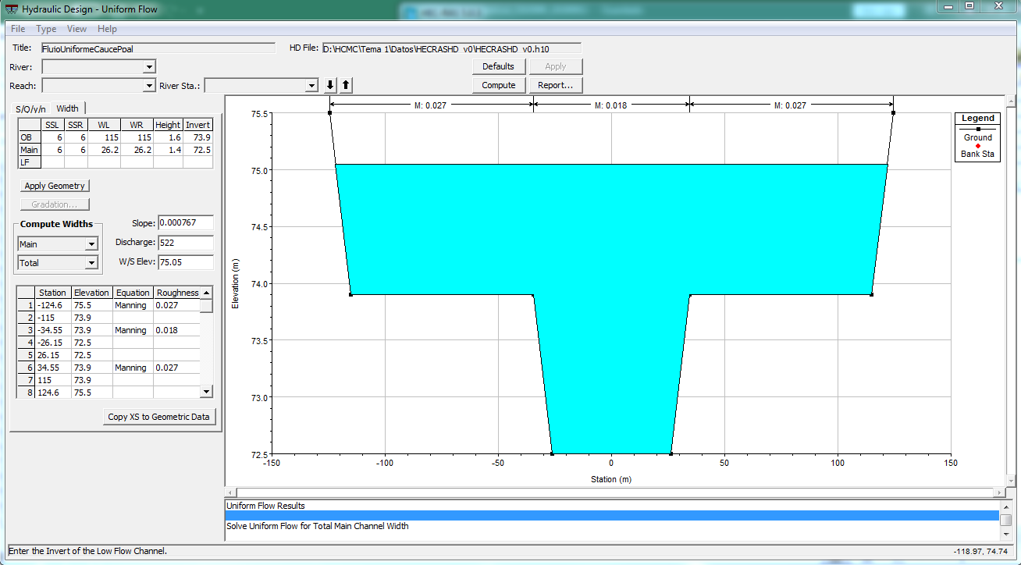

 | De acuerdo a la verificación realizada, se puede conservar el borde libre definido previamente (0.45m)

CauceLateral1
Geometría cauce lateral 1. Método fuerza tractiva usando Shields En HEC-RAS
 | Geometría sección cauce dominante |  | Geometría sección cauce creciente
-23.00 | 72.50 | 0 | 72.5
-5.00 | 69.50 | 0 | 72.5
5.00 | 69.50 | 0 | 72.5
23.00 | 72.50 | 0 | 72.5
Curva de Estabilidad 1
 | Curva de Estabilidad 1 |  | Condición de diseño
2.4 | 0.002601 | 18.6 | 0.001251
4.6 | 0.001844
7 | 0.001486
9.1 | 0.001307
11.6 | 0.001181
13.7 | 0.001109
16.2 | 0.001047
18.6 | 0.001001
20.7 | 0.000968
23.2 | 0.00095
25.3 | 0.000934
27.7 | 0.000925
29.9 | 0.00092
32.3 | 0.000919
34.7 | 0.000918
36.9 | 0.000918
39.3 | 0.000922
41.5 | 0.000925
43.9 | 0.00093
46 | 0.000934
 |  |  |  |  |  | Microcontenido: HCMC0013
Memoria de diseño y geometría de la sección*
Cauce |  | Geometría cauce lateral 1. Método fuerza tractiva usando Shields En HEC-RAS |  |  |  |  | Cauce | Geometría cauce lateral 1. Método Copeland usando HEC-RAS
Sección creciente | Parámetros de diseño |  | Geometría sección cauce creciente |  | Station, m | Elevation, m | Curva de Estabilidad 1 |  | Curva de Estabilidad 2 |  | Geometría sección cauce creciente |  | Station, m | Elevation, m
 | Caudal, m³/s | 0 | b, base, m | 0 | 0 | 72.5 | Base del canal, m | Pendiente, m/m | Profundidad, m | Pendiente, m/m | b, base, m | 0 | 0 | 72.5
 | Temperatura agua, ºC | No aplica | Hv, altura, m | 0 | 0 | 72.5 | 2.4 | 0.002601 | 1.7 | 0.002601 | Hv, altura, m | 0 | 0 | 72.5
Degradación
 | d50, mm | No aplica | z1, talud izquierdo | 0 | 0 | 72.5 | 4.6 | 0.001844 | 1.7 | 0.001844 | z1, talud izquierdo | 0 | 0 | 72.5
 | S, pendiente, m/m | No aplica | z2, talud derecho | 0 | 0 | 72.5 | 7 | 0.001486 | 1.6 | 0.001486 | z2, talud derecho | 0 | 0 | 72.5
 | Ángulo reposo material, º | No aplica | BL, borde libre, m | 0 |  |  | 9.1 | 0.001307 | 1.5 | 0.001307 | BL, borde libre, m | 0
 | n, rugosidad Manning | No aplica |  |  |  |  | 11.6 | 0.001181 | 1.4 | 0.001181 | Concentración total de sedimentos, ppm | 0
 | Tamaño material recubrimiento lecho, mm | No aplica |  |  |  |  | 13.7 | 0.001109 | 1.3 | 0.001109 | S, pendiente, m/m | 0
Sección dominante | Parámetros de diseño |  | Geometría sección cauce dominante |  | Station, m | Elevation, m | 16.2 | 0.001047 | 1.2 | 0.001047 | Profundidad,m | 0
 | Caudal, m³/s | 40.6 | b, base, m | 10 | -23.00 | 72.50 | 18.6 | 0.001001 | 1.1 | 0.001001 | Geometría sección cauce dominante |  | Station, m | Elevation, m
 | Temperatura agua, ºC | 15 | Hd, altura, m | 3 | -5.00 | 69.50 | 20.7 | 0.000968 | 1.1 | 0.000968 | b, base, m | 18.6 | -27.30 | 72.50
 | d50, mm | 0.15 | z1, talud izquierdo | 6 | 5.00 | 69.50 | 23.2 | 0.00095 | 1 | 0.00095 | Hd, altura, m | 3 | -9.30 | 69.50
 | S, pendiente, m/m | 0.001251 | z2, talud derecho | 6 | 23.00 | 72.50 | 25.3 | 0.000934 | 1 | 0.000934 | z1, talud izquierdo | 6 | 9.30 | 69.50
 | Ángulo reposo material, º | 35 | Cota base, m | 69.5 | Etiquetas |  | 27.7 | 0.000925 | 0.9 | 0.000925 | z2, talud derecho | 6 | 27.30 | 72.50
Geometría cauce lateral 1. Método fuerza tractiva usando Shields En HEC-RAS
Curva de Estabilidad 2
 | Curva de Estabilidad 2 |  | Condición de diseño de diseño
1.7 | 0.002601 | 1.13 | 0.001251
1.7 | 0.001844
1.6 | 0.001486
1.5 | 0.001307
1.4 | 0.001181
1.3 | 0.001109
1.2 | 0.001047
1.1 | 0.001001
1.1 | 0.000968
1 | 0.00095
1 | 0.000934
0.9 | 0.000925
0.9 | 0.00092
0.8 | 0.000919
0.8 | 0.000918
0.7 | 0.000918
0.7 | 0.000922
0.7 | 0.000925
0.7 | 0.00093
0.6 | 0.000934
 | n, rugosidad Manning | 0.018 | Altura total, m | 3 | Eje x | Station, m | 29.9 | 0.00092 | 0.9 | 0.00092 | Cota base, m | 69.5 | Etiquetas
 | Caudal total canal, m³/s | 40.6 | Centrado sección dominante, m | -23 | Eje y | Elevation, m | 32.3 | 0.000919 | 0.8 | 0.000919 | Altura total, m | 3 | Eje x | Station, m
 | Tamaño material recubrimiento lecho, mm | 15.4 |  |  |  |  | 34.7 | 0.000918 | 0.8 | 0.000918 | Centrado sección dominante, m | -27.3 | Eje y | Elevation, m
Geometría sección HEC-RAS | Station, m | Elevation, m | Notas |  |  |  | 36.9 | 0.000918 | 0.7 | 0.000918 | Sedimentos, ppm | 2908.32
 | 0 | 72.50 | Diseño usando HEC-RAS por el método de la fuerza tractiva usando Shields. No se aplica diseño de sección compuesta. Se recomienda recubrir el lecho con materiales de 15.4mm. |  |  |  | 39.3 | 0.000922 | 0.7 | 0.000922 | S, pendiente, m/m | 0.001251
 | 0 | 72.50 |  |  |  |  | 41.5 | 0.000925 | 0.7 | 0.000925 | Profundidad,m | 1.13
 | -23.000 | 72.50 |  |  |  |  | 43.9 | 0.00093 | 0.7 | 0.00093 | Geometría sección compuesta
 | -5.000 | 69.50 |  |  |  |  | 46 | 0.000934 | 0.6 | 0.000934 | Station, m | Elevation, m
 | 5.000 | 69.50 |  |  |  |  |  |  |  |  | 0.00 | 72.50
 | 23.000 | 72.50 |  |  |  |  |  |  |  |  | 0.00 | 72.50
 | 0 | 72.50 |  |  |  |  |  |  |  |  | -27.30 | 72.50
 | 0 | 72.50 |  |  |  |  |  |  |  |  | -9.30 | 69.50
. |  |  |  |  |  |  |  |  |  |  | 9.30 | 69.50
 |  |  |  |  |  |  |  |  |  |  | 27.30 | 72.50
 |  |  |  |  |  |  |  |  |  |  | 0.00 | 72.50
Geometría cauce lateral 1. Método Copeland usando HEC-RAS
 |  |  |  |  |  |  |  |  |  |  | 0.00 | 72.50
Cauce Lateral 1 |  | Verificación por flujo uniforme HEC-RAS
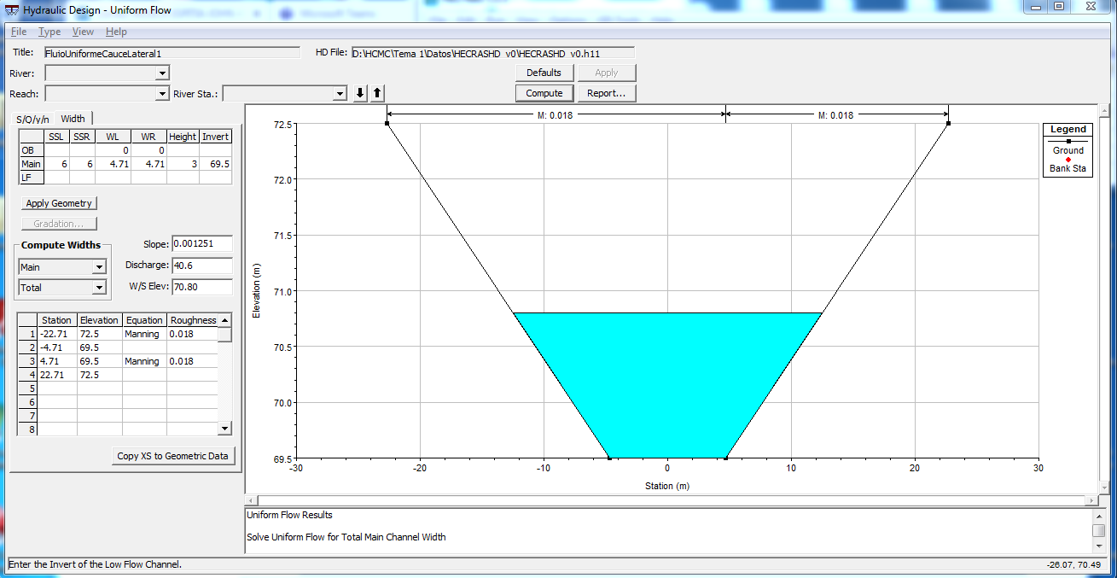

Se valida la sección del canal por medio de flujo uniforme. No se requieren ajustes en la sección.

CauceLateral2
Geometría cauce lateral 2. Método fuerza tractiva usando Shields En HEC-RAS
 | Geometría sección cauce dominante |  | Geometría sección cauce creciente
-23.00 | 74.00 | 0 | 74
-5.00 | 71.00 | 0 | 74
5.00 | 71.00 | 0 | 74
23.00 | 74.00 | 0 | 74
Curva de Estabilidad 1
 | Curva de Estabilidad 1 |  | Condición de diseño
3 | 0.002412 | 23.46 | 0.001291
5.8 | 0.001702
8.8 | 0.001375
11.6 | 0.001211
14.6 | 0.001099
17.4 | 0.00103
20.4 | 0.000977
23.5 | 0.000934
26.2 | 0.000909
29.3 | 0.000892
32 | 0.000882
35.1 | 0.000875
37.8 | 0.000873
40.8 | 0.000871
43.9 | 0.000872
46.6 | 0.000874
49.7 | 0.000878
52.4 | 0.000882
55.5 | 0.000887
58.2 | 0.000895
 |  |  |  |  |  | Microcontenido: HCMC0013
Memoria de diseño y geometría de la sección*
Cauce |  | Geometría cauce lateral 2. Método fuerza tractiva usando Shields En HEC-RAS |  |  |  |  | Cauce | Geometría cauce lateral 2. Método Copeland usando HEC-RAS
Sección creciente | Parámetros de diseño |  | Geometría sección cauce creciente |  | Station, m | Elevation, m | Curva de Estabilidad 1 |  | Curva de Estabilidad 2 |  | Geometría sección cauce creciente |  | Station, m | Elevation, m
 | Caudal, m³/s | 0 | b, base, m | 0 | 0 | 74 | Base del canal, m | Pendiente, m/m | Profundidad, m | Pendiente, m/m | b, base, m | 0 | 0 | 74
 | Temperatura agua, ºC | No aplica | Hv, altura, m | 0 | 0 | 74 | 3 | 0.002412 | 2.1 | 0.002412 | Hv, altura, m | 0 | 0 | 74
Degradación
 | d50, mm | No aplica | z1, talud izquierdo | 0 | 0 | 74 | 5.8 | 0.001702 | 2 | 0.001702 | z1, talud izquierdo | 0 | 0 | 74
 | S, pendiente, m/m | No aplica | z2, talud derecho | 0 | 0 | 74 | 8.8 | 0.001375 | 1.9 | 0.001375 | z2, talud derecho | 0 | 0 | 74
 | Ángulo reposo material, º | No aplica | BL, borde libre, m | 0 |  |  | 11.6 | 0.001211 | 1.8 | 0.001211 | BL, borde libre, m | 0
 | n, rugosidad Manning | No aplica |  |  |  |  | 14.6 | 0.001099 | 1.6 | 0.001099 | Concentración total de sedimentos, ppm | 0
 | Tamaño material recubrimiento lecho, mm | No aplica |  |  |  |  | 17.4 | 0.00103 | 1.5 | 0.00103 | S, pendiente, m/m | 0
Sección dominante | Parámetros de diseño |  | Geometría sección cauce dominante |  | Station, m | Elevation, m | 20.4 | 0.000977 | 1.4 | 0.000977 | Profundidad,m | 0
 | Caudal, m³/s | 64.79 | b, base, m | 10 | -23.00 | 74.00 | 23.5 | 0.000934 | 1.3 | 0.000934 | Geometría sección cauce dominante |  | Station, m | Elevation, m
 | Temperatura agua, ºC | 15 | Hd, altura, m | 3 | -5.00 | 71.00 | 26.2 | 0.000909 | 1.3 | 0.000909 | b, base, m | 23.46 | -29.73 | 74.00
 | d50, mm | 0.15 | z1, talud izquierdo | 6 | 5.00 | 71.00 | 29.3 | 0.000892 | 1.2 | 0.000892 | Hd, altura, m | 3 | -11.73 | 71.00
 | S, pendiente, m/m | 0.001291 | z2, talud derecho | 6 | 23.00 | 74.00 | 32 | 0.000882 | 1.1 | 0.000882 | z1, talud izquierdo | 6 | 11.73 | 71.00
 | Ángulo reposo material, º | 35 | Cota base, m | 71 | Etiquetas |  | 35.1 | 0.000875 | 1.1 | 0.000875 | z2, talud derecho | 6 | 29.73 | 74.00
Geometría cauce lateral 2. Método fuerza tractiva usando Shields En HEC-RAS
 | n, rugosidad Manning | 0.018 lecho, 0.027 bancas y base | Altura total, m | 3 | Eje x | Station, m | 37.8 | 0.000873 | 1 | 0.000873 | Cota base, m | 71 | Etiquetas
Curva de Estabilidad 2
 | Curva de Estabilidad 2 |  | Condición de diseño de diseño
2.1 | 0.002412 | 1.33 | 0.001291
2 | 0.001702
1.9 | 0.001375
1.8 | 0.001211
1.6 | 0.001099
1.5 | 0.00103
1.4 | 0.000977
1.3 | 0.000934
1.3 | 0.000909
1.2 | 0.000892
1.1 | 0.000882
1.1 | 0.000875
1 | 0.000873
1 | 0.000871
0.9 | 0.000872
0.9 | 0.000874
0.8 | 0.000878
0.8 | 0.000882
0.8 | 0.000887
0.7 | 0.000895
 | Caudal total canal, m³/s | 64.79 | Centrado sección dominante, m | -23 | Eje y | Elevation, m | 40.8 | 0.000871 | 1 | 0.000871 | Altura total, m | 3 | Eje x | Station, m
 | Tamaño material recubrimiento lecho, mm | 19.7 |  |  |  |  | 43.9 | 0.000872 | 0.9 | 0.000872 | Centrado sección dominante, m | -29.73 | Eje y | Elevation, m
Geometría sección HEC-RAS | Station, m | Elevation, m | Notas |  |  |  | 46.6 | 0.000874 | 0.9 | 0.000874 | Sedimentos, ppm | 3217.54
 | 0 | 74.00 | Diseño usando HEC-RAS por el método de la fuerza tractiva usando Shields. No se aplica diseño de sección compuesta. Se recomienda recubrir el lecho con materiales de 19.7mm. |  |  |  | 49.7 | 0.000878 | 0.8 | 0.000878 | S, pendiente, m/m | 0.001291
 | 0 | 74.00 |  |  |  |  | 52.4 | 0.000882 | 0.8 | 0.000882 | Profundidad,m | 1.33
 | -23.000 | 74.00 |  |  |  |  | 55.5 | 0.000887 | 0.8 | 0.000887 | Geometría sección compuesta
 | -5.000 | 71.00 |  |  |  |  | 58.2 | 0.000895 | 0.7 | 0.000895 | Station, m | Elevation, m
 | 5.000 | 71.00 |  |  |  |  |  |  |  |  | 0.00 | 74.00
 | 23.000 | 74.00 |  |  |  |  |  |  |  |  | 0.00 | 74.00
 | 0 | 74.00 |  |  |  |  |  |  |  |  | -29.73 | 74.00
 | 0 | 74.00 |  |  |  |  |  |  |  |  | -11.73 | 71.00
*Esta hoja no realiza ningún cálculo de diseño, solo es utilizada para registrar los parámetros de entrada y geometría obtenida de diseño. A través de los datos geométricos de entrada se ensambla la tabla de valores de estación y elevación requeridos para modelación hidráulica de canales prototipo en HEC-RAS. |  |  |  |  |  |  |  |  |  |  | 11.73 | 71.00
 |  |  |  |  |  |  |  |  |  |  | 29.73 | 74.00
 |  |  |  |  |  |  |  |  |  |  | 0.00 | 74.00
 |  |  |  |  |  |  |  |  |  |  | 0.00 | 74.00
Cauce Lateral 2 |  | Verificación por flujo uniforme HEC-RAS
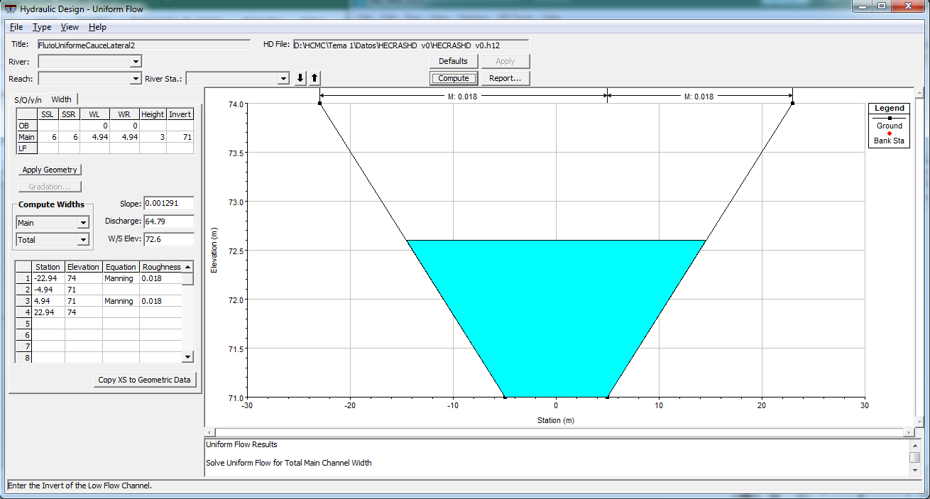
Geometría cauce lateral 2. Método Copeland usando HEC-RAS

Se valida la sección del canal por medio de flujo uniforme. No se requieren ajustes en la sección.

YnYcDom
Geometría sección prismática. Flujo uniforme
 |  |  |  |  |  |  |  | Microcontenido: HCMC0013
Open Hydraulic Channel Calculation, Yn and Yc values. Only for single Trapezoid, rectangle, triangle or circle. |  |  |  |  |  |  |  |  | Yc vs Alpha, sample calculation. Not required for the calculations
Data and parameters |  | Main channel |  |  |  |  |  |  | α, alpha | 0.5 | 0.75 | 1 | 1.25 | 1.5
Q | 119.2 | Station | Elevation |  |  |  |  |  | Yc | 0.69 | 0.78 | 0.86 | 0.92 | 0.98
g | 9.806 | 0.000 | 1.331 |  |  |  |  |  | Using the left design table, the user can study the relation between the variation of the critic depth with the variation of alpha value for the user input parameters. The kynetic energy could change along the channel, specially in sinuosoidal aligments, contractions, expantions, also over hydraulic controls.
b | 45 | 7.983 | 0.000
z1 | 6 | 52.983 | 0.000
z2 | 6 | 60.966 | 1.331
Sf | 0.000767 | Yn
n | 0.018 | Station | Elevation
Yc vs Alpha, sample calculation. Not required for the calculations
α, alpha | 1 | 0.000 | 1.331
Y2 | 10 | 60.966 | 1.331
Y1 | 0.001 | Yc
Unit | SI | Station | Elevation
Shape | P | 0.000 | 0.860
Iterations | 64 | 60.966 | 0.860
Invert elevation | 0

Hydraulic calculations Manning Equation. Bisection Method
Depth,m | Flow Area, m² | Wet Perimeter, m | Top Width, m | Hydraulic Ratio, m | Hydraulic Depth, m | Velocity, m/s | Froude Number | Circular Tetta°
Yn | An | Pn | Tn | Rn | Dn | Vn | Fn | Tetta Yn°
Yc | Ac | Pc | Tc | Rc | Dc | Vc | Fc | Tetta Yc°
Slope Type | Sc Critic Slope |  |  |  |  | Shape | Units | Author, version
1.33050 | 70.49401 | 61.18626 | 60.96602 | 1.15212 | 1.15628 | 1.69092 | 0.50216
0.85960 | 43.11567 | 55.45753 | 55.31524 | 0.77745 | 0.77945 | 2.76466 | 1.00000
M, Mild | 0.003464 |  |  |  |  | P, Trapezoidal | m | r.cfdtools@gmail.com, v0.2

Graph labels |  | Using this spreadsheet, the designer could check the cross section geometric and hydraulic designed using the Manning equation.
Eje X | Station, m
Eje Y | Elevation, m

YnYcLat1
Geometría sección prismática. Flujo uniforme
 |  |  |  |  |  |  |  | Microcontenido: HCMC0013
Open Hydraulic Channel Calculation, Yn and Yc values. Only for single Trapezoid, rectangle, triangle or circle. |  |  |  |  |  |  |  |  | Yc vs Alpha, sample calculation. Not required for the calculations
Data and parameters |  | Main channel |  |  |  |  |  |  | α, alpha | 0.5 | 0.75 | 1 | 1.25 | 1.5
Q | 40.6 | Station | Elevation |  |  |  |  |  | Yc | 0.80 | 0.90 | 0.97 | 1.03 | 1.09
g | 9.806 | 0.000 | 1.274 |  |  |  |  |  | Using the left design table, the user can study the relation between the variation of the critic depth with the variation of alpha value for the user input parameters. The kynetic energy could change along the channel, specially in sinuosoidal aligments, contractions, expantions, also over hydraulic controls.
b | 10 | 7.643 | 0.000
z1 | 6 | 17.643 | 0.000
z2 | 6 | 25.286 | 1.274
Sf | 0.001251 | Yn
n | 0.018 | Station | Elevation
Yc vs Alpha, sample calculation. Not required for the calculations
α, alpha | 1 | 0.000 | 1.274
Y2 | 10 | 25.286 | 1.274
Y1 | 0.001 | Yc
Unit | SI | Station | Elevation
Shape | P | 0.000 | 0.972
Iterations | 64 | 25.286 | 0.972
Invert elevation | 0

Hydraulic calculations Manning Equation. Bisection Method
Depth,m | Flow Area, m² | Wet Perimeter, m | Top Width, m | Hydraulic Ratio, m | Hydraulic Depth, m | Velocity, m/s | Froude Number | Circular Tetta°
Yn | An | Pn | Tn | Rn | Dn | Vn | Fn | Tetta Yn°
Yc | Ac | Pc | Tc | Rc | Dc | Vc | Fc | Tetta Yc°
Slope Type | Sc Critic Slope |  |  |  |  | Shape | Units | Author, version
1.27386 | 22.47496 | 25.49720 | 25.28634 | 0.88147 | 0.88882 | 1.80645 | 0.61189
0.97181 | 15.38453 | 21.82254 | 21.66169 | 0.70498 | 0.71022 | 2.63902 | 1.00000
M, Mild | 0.003596 |  |  |  |  | P, Trapezoidal | m | r.cfdtools@gmail.com, v0.2

Graph labels |  | Using this spreadsheet, the designer could check the cross section geometric and hydraulic designed using the Manning equation.
Eje X | Station, m
Eje Y | Elevation, m

YnYcLat2
Geometría sección prismática. Flujo uniforme
 |  |  |  |  |  |  |  | Microcontenido: HCMC0013
Open Hydraulic Channel Calculation, Yn and Yc values. Only for single Trapezoid, rectangle, triangle or circle. |  |  |  |  |  |  |  |  | Yc vs Alpha, sample calculation. Not required for the calculations
Data and parameters |  | Main channel |  |  |  |  |  |  | α, alpha | 0.5 | 0.75 | 1 | 1.25 | 1.5
Q | 64.79 | Station | Elevation |  |  |  |  |  | Yc | 1.04 | 1.16 | 1.26 | 1.34 | 1.40
g | 9.806 | 0.000 | 1.594 |  |  |  |  |  | Using the left design table, the user can study the relation between the variation of the critic depth with the variation of alpha value for the user input parameters. The kynetic energy could change along the channel, specially in sinuosoidal aligments, contractions, expantions, also over hydraulic controls.
b | 10 | 9.566 | 0.000
z1 | 6 | 19.566 | 0.000
z2 | 6 | 29.133 | 1.594
Sf | 0.001291 | Yn
n | 0.018 | Station | Elevation
Yc vs Alpha, sample calculation. Not required for the calculations
α, alpha | 1 | 0.000 | 1.594
Y2 | 10 | 29.133 | 1.594
Y1 | 0.001 | Yc
Unit | SI | Station | Elevation
Shape | P | 0.000 | 1.258
Iterations | 64 | 29.133 | 1.258
Invert elevation | 0

Hydraulic calculations Manning Equation. Bisection Method
Depth,m | Flow Area, m² | Wet Perimeter, m | Top Width, m | Hydraulic Ratio, m | Hydraulic Depth, m | Velocity, m/s | Froude Number | Circular Tetta°
Yn | An | Pn | Tn | Rn | Dn | Vn | Fn | Tetta Yn°
Yc | Ac | Pc | Tc | Rc | Dc | Vc | Fc | Tetta Yc°
Slope Type | Sc Critic Slope |  |  |  |  | Shape | Units | Author, version
1.59441 | 31.19682 | 29.39678 | 29.13286 | 1.06123 | 1.07085 | 2.07681 | 0.64090
1.25753 | 22.06364 | 25.29854 | 25.09038 | 0.87213 | 0.87937 | 2.93651 | 1.00000
M, Mild | 0.003353 |  |  |  |  | P, Trapezoidal | m | r.cfdtools@gmail.com, v0.2

Graph labels |  | Using this spreadsheet, the designer could check the cross section geometric and hydraulic designed using the Manning equation.
Eje X | Station, m
Eje Y | Elevation, m

FuerzaTractivaDom
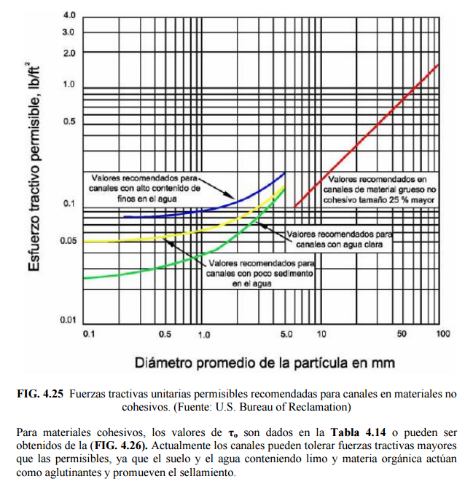
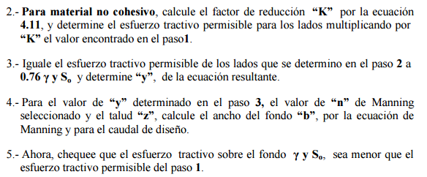
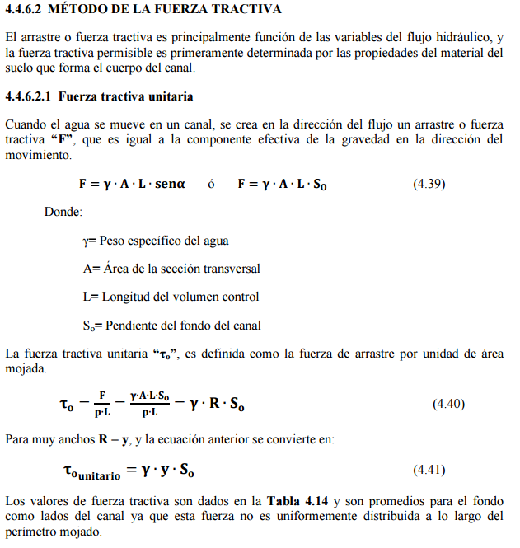
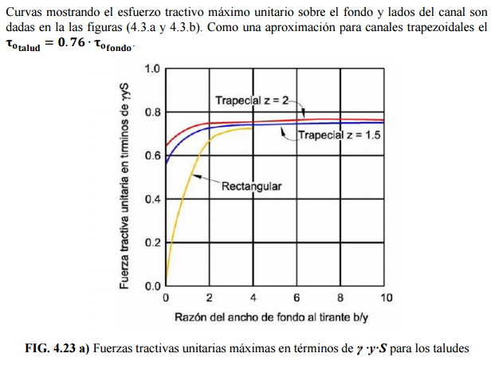
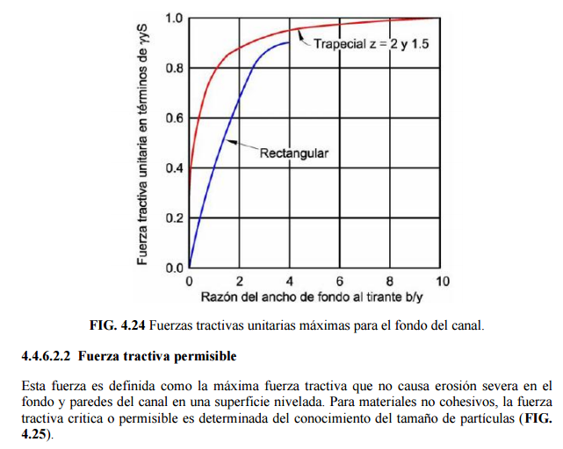
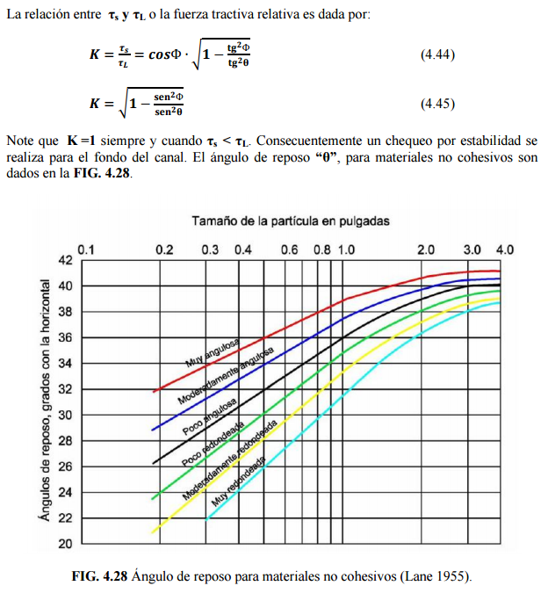
 |  |  | Microcontenido: HCMC0013
Diseño de sección por el método de la fuerza tractiva |  |  |  |  |  |  | 𝜌
1. Datos de entrada |  |  |  | Geometría sección prismática. Fuerza tractiva |  |  | Esfuerzo tractivo permisible, lb/ft². Valores recomendados
Caudal | Q | 119.200 | m³/s |  | Station | Elevation | Diámetro promedio de la partícula, mm, Shields D50, Lane D75 | Canales de material grueso no cohesivo. Tamaño 25% o mayor | **Canales con alto contenido de finos en el agua | **Canales con poco sedimento en el agua | **Canales con agua clara
Pendiente | So | 0.0007670 | m/m |  | 0.00 | 73.90 | 0.1
Aceleración gravedad | g | 9.806 | m/s² |  | 8.40 | 72.50 | 0.2
Factor conversión unidades | c | 1 | adim. |  | 53.43 | 72.50 | 0.3
Temperatura media agua | t | 15 | °C |  | 61.83 | 73.90 | 0.4
Densidad agua | ρ | 999.3 | kg / m³ |  | Material izq, 12mm |  | 0.5
Peso específico agua | ϒ | 9799.4 | N / m³ |  | Station | Elevation | 0.6
Ancho máximo disponible valle | T | 61.8 | m |  | 4.200 | 73.200 | 0.7
Altura disponible sin borde libre | y | 1.4 | m |  | Material fondo, 15mm |  | 0.8
d50, tamaño partículas, mm | d50 izq | d50 lecho | d50 der |  | Station | Elevation | 0.9
 | 12.0000 | 15.0000 | 12.0000 |  | 30.916 | 72.500 | 1
 | Estable + 5.8% | Estable + 4.9% | Estable + 5.8% |  | Material der, 12mm |  | 2
Talud, m/m | Izq z1:1 | Lecho o fondo | Der z2:1 |  | Station | Elevation | 3
 | 6 |  | 6 |  | 57.632 | 73.200 | 4
Ángulo talud, ° | α 1 | Lecho o fondo | α 2 |  | Etiquetas |  | 5
 | 9.46 |  | 9.46 |  | Eje X | Station, m | 6 | 0.1
Ángulo reposo sedimento, ° | ϕ izq | ϕ lecho | ϕ der |  | Eje Y | Elevation, m | 7 | 0.12
Geometría sección prismática. Fuerza tractiva
 | 35 | 35 | 35 |  |  |  | 8 | 0.14
Rugosidad, adim. | n izq | n lecho | n der |  |  |  | 9 | 0.16
 | 0.027 | 0.018 | 0.027 |  |  |  | 10 | 0.175
Tipo sinuosidad | Canal moderadamente sinuoso |  |  |  |  |  | 20 | 0.33
Cota fondo | 72.5 |  | m.s.n.m |  |  |  | 30 | 0.5
 |  |  |  |  |  |  | 40 | 0.67
2. Encontrar el ancho en la base del canal usando la ecuación de Manning |  |  |  |  |  |  | 50 | 0.835
Altura disponible sin borde libre | y | 1.330 | m |  |  |  | 60 | 1
Ancho base a resolver | b | 45.032 | m |  |  |  | 70 | 1.175
Área hidráulica | A | 70.506 | m² |  |  |  | 80 | 1.345
Perímetro mojado | Pm | 61.212 | m |  |  |  | 90 | 1.52
Radio hidráulico | R | 1.152 | m |  |  |  | 100 | 1.7
Resolver
Canales de material grueso no cohesivo. Tamaño 25% o mayor

Ecuación de Manning | 0 = | 5.3506089586E-06
Buscar objetivo o Solver haciendo este valor igual a cero cambiando el ancho en la base.
La altura de diseño "y" es definida a partir de la altura disponible en los cauces naturales en el punto de inicio y entrega del canal a diseñar.

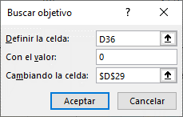
3. Factor de reducción del esfuerzo cortante crítico
Sí α > ϕ, aplicar factor de reducción Kα
Ángulo talud, ° | α 1 | Lecho o fondo | α 2
 | 9.46 |  | 9.46
Ángulo reposo sedimento, ° | ϕ izq | ϕ lecho | ϕ der
 | 35 | 35 | 35
Factor de reducción esfuerzo cortante crítico | Kα izq |  | Kα der
 | 0.9580 |  | 0.9580
 | 0.9580 |  | 0.9580

 |  |  |  |  |  |  | Canales de material grueso no cohesivo. Tamaño 25% o mayor
 |  |  |  |  |  |  | x | c
α: ángulo del talud, | ϕ: ángulo de reposo del sedimento |  |  |  |  |  | 0.016855018949 | -0.00042221358469

4. Fuerza tractiva por unidad de área mojada, τo. Tamaño mínimo de partículas requeridas en el lecho para conformar sección estable. |  |  |  |  |  |  | **Pendientes:
 |  |  |  |  |  |  | Curvas de esfuerzo tractivo permisible para materiales finos. Para materiales con tamaño menor a 6mm se utilizará d75 / 13. Solicitar al usuario que indique si se trata de materiales gruesos, canales con altos o bajos sedimentos finos en el agua, ó canales que transportan agua limpia. A partir de esta selección se utiliza la regresión correspondiente para estimar la fuerza tractiva crítica sobre el fondo y los taludes
 |  |  | Lane 0.3"< d75 <3"

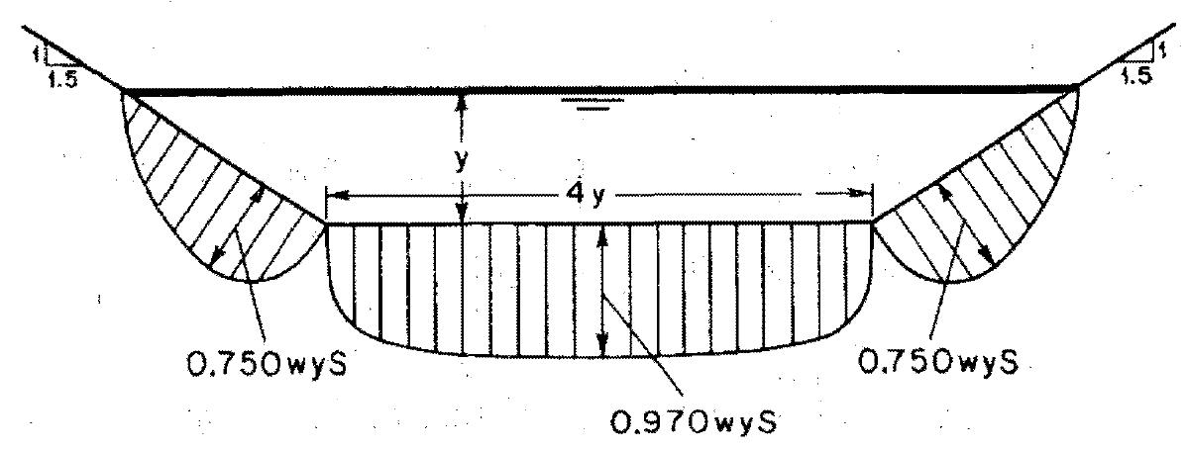

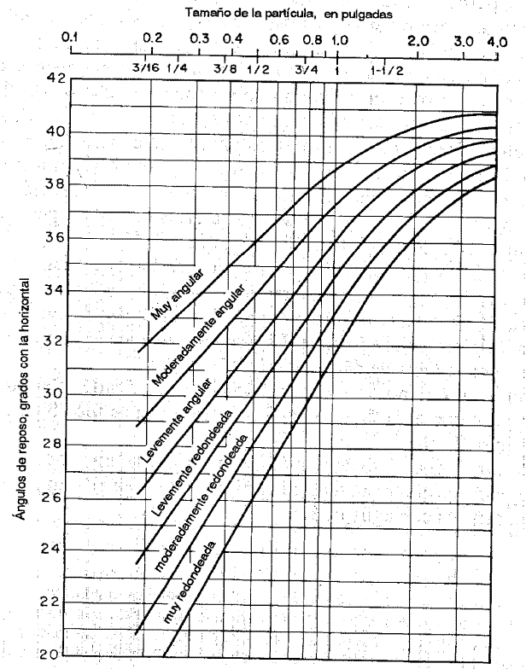
Densidad agua | ρ | 999.3 | kg / m³
Radio hidráulico | R | 1.152 | m
Pendiente | So | 0.000767 | m/m
Fuerza tractiva unitaria
Fuerza tractiva unitaria en fondo y talud, kg / m² | τo talud izq = 0.76 τo fondo | τo fondo | τo talud der = 0.76 τo fondo
 | 0.671 | 0.883 | 0.671
% reducción canales sinuosos (Lane), Factor de sinuosidad
Canal recto | 0%
Canal ligeramente sinuoso | 10% | Fs cercano a 1
Canal moderadamente sinuoso | 25% | Fs cercano a 1.25
Canal muy sinuoso | 40% | Fs cercano a 1.5
% reducción seleccionado | 25%
Fuerza tractiva permisible
d50, tamaño partículas, mm | d50 izq | d50 lecho | d50 der
 | 12.0000 | 15.0000 | 12.0000
En canales rectos y para cada tamaño de partícula en taludes y fondo, la fuerza tractiva sobre un fondo plano y su respectiva componente lateral en los taludes es | τcr talud izq d> 6mm lb / ft² | τcr fondo d > 6mm lb / ft² | τcr talud der d > 6mm lb / ft²
 | 0.2018 | 0.2524 | 0.2018
 | τcr talud izq kg / m² | τcr fondo kg / m² | τcr talud der kg / m²
 | 0.9461 | 1.2349 | 0.9461
Fuerza tractiva permisible reducida | 0.7096 | 0.9262 | 0.7096
Si τo talud < τcr talud, el canal es estable
Si τo fondo < τcr fondo, el canal es estable
Sí la fuerza tractiva en cualquier parte de la sección transversal es menor que el esfuerzo cortante crítico, el canal se considera estable.

Analisis de estabilidad | Talud izq. | Fondo | Talud der.
 | Estable + | Estable + | Estable +
 | 5.75% | 4.91% | 5.75%

FuerzaTractivaCrec
 |  |  | Microcontenido: HCMC0013
Diseño de sección por el método de la fuerza tractiva |  |  |  |  |  |  | 𝜌
1. Datos de entrada |  |  |  | Geometría sección prismática. Fuerza tractiva |  |  | Esfuerzo tractivo permisible, lb/ft². Valores recomendados
Caudal | Q | 402.900 | m³/s |  | Station | Elevation | Diámetro promedio de la partícula, mm, Shields D50, Lane D75 | Canales de material grueso no cohesivo. Tamaño 25% o mayor | **Canales con alto contenido de finos en el agua | **Canales con poco sedimento en el agua | **Canales con agua clara
Pendiente | So | 0.0007670 | m/m |  | 0.00 | 75.50 | 0.1
Aceleración gravedad | g | 9.806 | m/s² |  | 9.60 | 73.90 | 0.2
Factor conversión unidades | c | 1 | adim. |  | 239.60 | 73.90 | 0.3
Temperatura media agua | t | 15 | °C |  | 249.20 | 75.50 | 0.4
Densidad agua | ρ | 999.3 | kg / m³ |  | Material izq, 9mm |  | 0.5
Peso específico agua | ϒ | 9799.4 | N / m³ |  | Station | Elevation | 0.6
Ancho máximo disponible valle | T | 249.2 | m |  | 4.800 | 74.700 | 0.7
Altura disponible sin borde libre | y | 1.6 | m |  | Material fondo, 11mm |  | 0.8
d50, tamaño partículas, mm | d50 izq | d50 lecho | d50 der |  | Station | Elevation | 0.9
 | 9.0000 | 11.0000 | 9.0000 |  | 124.600 | 73.900 | 1
 | Estable + 4.8% | Estable + 1.6% | Estable + 4.8% |  | Material der, 9mm |  | 2
Talud, m/m | Izq z1:1 | Lecho o fondo | Der z2:1 |  | Station | Elevation | 3
 | 6 |  | 6 |  | 244.400 | 74.700 | 4
Ángulo talud, ° | α 1 | Lecho o fondo | α 2 |  | Etiquetas |  | 5
 | 9.46 |  | 9.46 |  | Eje X | Station, m | 6 | 0.1
Ángulo reposo sedimento, ° | ϕ izq | ϕ lecho | ϕ der |  | Eje Y | Elevation, m | 7 | 0.12
Geometría sección prismática. Fuerza tractiva
 | 35 | 35 | 35 |  |  |  | 8 | 0.14
Rugosidad, adim. | n izq | n lecho | n der |  |  |  | 9 | 0.16
 | 0.027 | 0.018 | 0.027 |  |  |  | 10 | 0.175
Tipo sinuosidad | Canal ligeramente sinuoso |  |  |  |  |  | 20 | 0.33
Cota fondo | 73.9 |  | m.s.n.m |  |  |  | 30 | 0.5
 |  |  |  |  |  |  | 40 | 0.67
2. Encontrar el ancho en la base del canal usando la ecuación de Manning |  |  |  |  |  |  | 50 | 0.835
Altura disponible sin borde libre | y | 1.075 | m |  |  |  | 60 | 1
Ancho base a resolver | b | 230.000 | m |  |  |  | 70 | 1.175
Área hidráulica | A | 254.180 | m² |  |  |  | 80 | 1.345
Perímetro mojado | Pm | 243.078 | m |  |  |  | 90 | 1.52
Radio hidráulico | R | 1.046 | m |  |  |  | 100 | 1.7
Resolver
Canales de material grueso no cohesivo. Tamaño 25% o mayor

Ecuación de Manning | 0 = | 1.805346983E-09
Buscar objetivo o Solver haciendo este valor igual a cero cambiando el ancho en la base.
La altura de diseño "y" es definida a partir de la altura disponible en los cauces naturales en el punto de inicio y entrega del canal a diseñar.

3. Factor de reducción del esfuerzo cortante crítico
Sí α > ϕ, aplicar factor de reducción Kα
Ángulo talud, ° | α 1 | Lecho o fondo | α 2
 | 9.46 |  | 9.46
Ángulo reposo sedimento, ° | ϕ izq | ϕ lecho | ϕ der
 | 35 | 35 | 35
Factor de reducción esfuerzo cortante crítico | Kα izq |  | Kα der
 | 0.9580 |  | 0.9580
 | 0.9580 |  | 0.9580

 |  |  |  |  |  |  | Canales de material grueso no cohesivo. Tamaño 25% o mayor
 |  |  |  |  |  |  | x | c
α: ángulo del talud, | ϕ: ángulo de reposo del sedimento |  |  |  |  |  | 0.016855018949 | -0.00042221358469

4. Fuerza tractiva por unidad de área mojada, τo. Tamaño mínimo de partículas requeridas en el lecho para conformar sección estable. |  |  |  |  |  |  | **Pendientes:
 |  |  |  |  |  |  | Curvas de esfuerzo tractivo permisible para materiales finos. Para materiales con tamaño menor a 6mm se utilizará d75 / 13. Solicitar al usuario que indique si se trata de materiales gruesos, canales con altos o bajos sedimentos finos en el agua, ó canales que transportan agua limpia. A partir de esta selección se utiliza la regresión correspondiente para estimar la fuerza tractiva crítica sobre el fondo y los taludes
 |  |  | Lane 0.3"< d75 <3"

Densidad agua | ρ | 999.3 | kg / m³
Radio hidráulico | R | 1.046 | m
Pendiente | So | 0.000767 | m/m
Fuerza tractiva unitaria
Fuerza tractiva unitaria en fondo y talud, kg / m² | τo talud izq = 0.76 τo fondo | τo fondo | τo talud der = 0.76 τo fondo
 | 0.609 | 0.801 | 0.609
% reducción canales sinuosos (Lane), Factor de sinuosidad
Canal recto | 0%
Canal ligeramente sinuoso | 10% | Fs cercano a 1
Canal moderadamente sinuoso | 25% | Fs cercano a 1.25
Canal muy sinuoso | 40% | Fs cercano a 1.5
% reducción seleccionado | 10%
Fuerza tractiva permisible
d50, tamaño partículas, mm | d50 izq | d50 lecho | d50 der
 | 9.0000 | 11.0000 | 9.0000
En canales rectos y para cada tamaño de partícula en taludes y fondo, la fuerza tractiva sobre un fondo plano y su respectiva componente lateral en los taludes es | τcr talud izq d> 6mm lb / ft² | τcr fondo d > 6mm lb / ft² | τcr talud der d > 6mm lb / ft²
 | 0.1513 | 0.1850 | 0.1513
 | τcr talud izq kg / m² | τcr fondo kg / m² | τcr talud der kg / m²
 | 0.7091 | 0.9051 | 0.7091
Fuerza tractiva permisible reducida | 0.6382 | 0.8146 | 0.6382
Si τo talud < τcr talud, el canal es estable
Si τo fondo < τcr fondo, el canal es estable
Sí la fuerza tractiva en cualquier parte de la sección transversal es menor que el esfuerzo cortante crítico, el canal se considera estable.

Analisis de estabilidad | Talud izq. | Fondo | Talud der.
 | Estable + | Estable + | Estable +
 | 4.77% | 1.63% | 4.77%

FuerzaTractivaLat1
 |  |  | Microcontenido: HCMC0013
Diseño de sección por el método de la fuerza tractiva |  |  |  |  |  |  | 𝜌
1. Datos de entrada |  |  |  | Geometría sección prismática. Fuerza tractiva |  |  | Esfuerzo tractivo permisible, lb/ft². Valores recomendados
Caudal | Q | 40.600 | m³/s |  | Station | Elevation | Diámetro promedio de la partícula, mm, Shields D50, Lane D75 | Canales de material grueso no cohesivo. Tamaño 25% o mayor | **Canales con alto contenido de finos en el agua | **Canales con poco sedimento en el agua | **Canales con agua clara
Pendiente | So | 0.0012510 | m/m |  | 0.00 | 71.90 | 0.1
Aceleración gravedad | g | 9.806 | m/s² |  | 14.40 | 69.50 | 0.2
Factor conversión unidades | c | 1 | adim. |  | 24.40 | 69.50 | 0.3
Temperatura media agua | t | 15 | °C |  | 38.80 | 71.90 | 0.4
Densidad agua | ρ | 999.3 | kg / m³ |  | Material izq, 15mm |  | 0.5
Peso específico agua | ϒ | 9799.4 | N / m³ |  | Station | Elevation | 0.6
Ancho máximo disponible valle | T | 46 | m |  | 7.200 | 70.700 | 0.7
Altura disponible sin borde libre | y | 2.4 | m |  | Material fondo, 18mm |  | 0.8
d50, tamaño partículas, mm | d50 izq | d50 lecho | d50 der |  | Station | Elevation | 0.9
 | 15.0000 | 18.0000 | 15.0000 |  | 19.400 | 69.500 | 1
 | Estable + 6% | Estable + 0.9% | Estable + 6% |  | Material der, 15mm |  | 2
Talud, m/m | Izq z1:1 | Lecho o fondo | Der z2:1 |  | Station | Elevation | 3
 | 6 |  | 6 |  | 31.600 | 70.700 | 4
Ángulo talud, ° | α 1 | Lecho o fondo | α 2 |  | Etiquetas |  | 5
 | 9.46 |  | 9.46 |  | Eje X | Station, m | 6 | 0.1
Ángulo reposo sedimento, ° | ϕ izq | ϕ lecho | ϕ der |  | Eje Y | Elevation, m | 7 | 0.12
Geometría sección prismática. Fuerza tractiva
 | 35 | 35 | 35 |  |  |  | 8 | 0.14
Rugosidad, adim. | n izq | n lecho | n der |  |  |  | 9 | 0.16
 | 0.018 | 0.018 | 0.018 |  |  |  | 10 | 0.175
Tipo sinuosidad | Canal moderadamente sinuoso |  |  |  |  |  | 20 | 0.33
Cota fondo | 69.5 |  | m.s.n.m |  |  |  | 30 | 0.5
 |  |  |  |  |  |  | 40 | 0.67
2. Encontrar el ancho en la base del canal usando la ecuación de Manning |  |  |  |  |  |  | 50 | 0.835
Altura disponible sin borde libre | y | 1.274 | m |  |  |  | 60 | 1
Ancho base a resolver | b | 10.000 | m |  |  |  | 70 | 1.175
Área hidráulica | A | 22.475 | m² |  |  |  | 80 | 1.345
Perímetro mojado | Pm | 25.497 | m |  |  |  | 90 | 1.52
Radio hidráulico | R | 0.881 | m |  |  |  | 100 | 1.7
Resolver
Canales de material grueso no cohesivo. Tamaño 25% o mayor

Ecuación de Manning | 0 = | 1.6390642159E-06
Buscar objetivo o Solver haciendo este valor igual a cero cambiando el ancho en la base.
La altura de diseño "y" es definida a partir de la altura disponible en los cauces naturales en el punto de inicio y entrega del canal a diseñar.

3. Factor de reducción del esfuerzo cortante crítico
Sí α > ϕ, aplicar factor de reducción Kα
Ángulo talud, ° | α 1 | Lecho o fondo | α 2
 | 9.46 |  | 9.46
Ángulo reposo sedimento, ° | ϕ izq | ϕ lecho | ϕ der
 | 35 | 35 | 35
Factor de reducción esfuerzo cortante crítico | Kα izq |  | Kα der
 | 0.9580 |  | 0.9580
 | 0.9580 |  | 0.9580

 |  |  |  |  |  |  | Canales de material grueso no cohesivo. Tamaño 25% o mayor
 |  |  |  |  |  |  | x | c
α: ángulo del talud, | ϕ: ángulo de reposo del sedimento |  |  |  |  |  | 0.016855018949 | -0.00042221358469

4. Fuerza tractiva por unidad de área mojada, τo. Tamaño mínimo de partículas requeridas en el lecho para conformar sección estable. |  |  |  |  |  |  | **Pendientes:
 |  |  |  |  |  |  | Curvas de esfuerzo tractivo permisible para materiales finos. Para materiales con tamaño menor a 6mm se utilizará d75 / 13. Solicitar al usuario que indique si se trata de materiales gruesos, canales con altos o bajos sedimentos finos en el agua, ó canales que transportan agua limpia. A partir de esta selección se utiliza la regresión correspondiente para estimar la fuerza tractiva crítica sobre el fondo y los taludes
 |  |  | Lane 0.3"< d75 <3"

Densidad agua | ρ | 999.3 | kg / m³
Radio hidráulico | R | 0.881 | m
Pendiente | So | 0.001251 | m/m
Fuerza tractiva unitaria
Fuerza tractiva unitaria en fondo y talud, kg / m² | τo talud izq = 0.76 τo fondo | τo fondo | τo talud der = 0.76 τo fondo
 | 0.838 | 1.102 | 0.838
% reducción canales sinuosos (Lane), Factor de sinuosidad
Canal recto | 0%
Canal ligeramente sinuoso | 10% | Fs cercano a 1
Canal moderadamente sinuoso | 25% | Fs cercano a 1.25
Canal muy sinuoso | 40% | Fs cercano a 1.5
% reducción seleccionado | 25%
Fuerza tractiva permisible
d50, tamaño partículas, mm | d50 izq | d50 lecho | d50 der
 | 15.0000 | 18.0000 | 15.0000
En canales rectos y para cada tamaño de partícula en taludes y fondo, la fuerza tractiva sobre un fondo plano y su respectiva componente lateral en los taludes es | τcr talud izq d> 6mm lb / ft² | τcr fondo d > 6mm lb / ft² | τcr talud der d > 6mm lb / ft²
 | 0.2524 | 0.3030 | 0.2524
 | τcr talud izq kg / m² | τcr fondo kg / m² | τcr talud der kg / m²
 | 1.1831 | 1.4823 | 1.1831
Fuerza tractiva permisible reducida | 0.8873 | 1.1117 | 0.8873
Si τo talud < τcr talud, el canal es estable
Si τo fondo < τcr fondo, el canal es estable
Sí la fuerza tractiva en cualquier parte de la sección transversal es menor que el esfuerzo cortante crítico, el canal se considera estable.

Analisis de estabilidad | Talud izq. | Fondo | Talud der.
 | Estable + | Estable + | Estable +
 | 5.95% | 0.89% | 5.95%

FuerzaTractivaLat2
 |  |  | Microcontenido: HCMC0013
Diseño de sección por el método de la fuerza tractiva |  |  |  |  |  |  | 𝜌
1. Datos de entrada |  |  |  | Geometría sección prismática. Fuerza tractiva |  |  | Esfuerzo tractivo permisible, lb/ft². Valores recomendados
Caudal | Q | 64.790 | m³/s |  | Station | Elevation | Diámetro promedio de la partícula, mm, Shields D50, Lane D75 | Canales de material grueso no cohesivo. Tamaño 25% o mayor | **Canales con alto contenido de finos en el agua | **Canales con poco sedimento en el agua | **Canales con agua clara
Pendiente | So | 0.0012910 | m/m |  | 0.00 | 71.90 | 0.1
Aceleración gravedad | g | 9.806 | m/s² |  | 14.40 | 69.50 | 0.2
Factor conversión unidades | c | 1 | adim. |  | 24.40 | 69.50 | 0.3
Temperatura media agua | t | 15 | °C |  | 38.80 | 71.90 | 0.4
Densidad agua | ρ | 999.3 | kg / m³ |  | Material izq, 18mm |  | 0.5
Peso específico agua | ϒ | 9799.4 | N / m³ |  | Station | Elevation | 0.6
Ancho máximo disponible valle | T | 46 | m |  | 7.200 | 70.700 | 0.7
Altura disponible sin borde libre | y | 2.4 | m |  | Material fondo, 23mm |  | 0.8
d50, tamaño partículas, mm | d50 izq | d50 lecho | d50 der |  | Station | Elevation | 0.9
 | 18.0000 | 23.0000 | 18.0000 |  | 19.400 | 69.500 | 1
 | Estable + 2.4% | Estable + 3.8% | Estable + 2.4% |  | Material der, 18mm |  | 2
Talud, m/m | Izq z1:1 | Lecho o fondo | Der z2:1 |  | Station | Elevation | 3
 | 6 |  | 6 |  | 31.600 | 70.700 | 4
Ángulo talud, ° | α 1 | Lecho o fondo | α 2 |  | Etiquetas |  | 5
 | 9.46 |  | 9.46 |  | Eje X | Station, m | 6 | 0.1
Ángulo reposo sedimento, ° | ϕ izq | ϕ lecho | ϕ der |  | Eje Y | Elevation, m | 7 | 0.12
Geometría sección prismática. Fuerza tractiva
 | 35 | 35 | 35 |  |  |  | 8 | 0.14
Rugosidad, adim. | n izq | n lecho | n der |  |  |  | 9 | 0.16
 | 0.018 | 0.018 | 0.018 |  |  |  | 10 | 0.175
Tipo sinuosidad | Canal moderadamente sinuoso |  |  |  |  |  | 20 | 0.33
Cota fondo | 69.5 |  | m.s.n.m |  |  |  | 30 | 0.5
 |  |  |  |  |  |  | 40 | 0.67
2. Encontrar el ancho en la base del canal usando la ecuación de Manning |  |  |  |  |  |  | 50 | 0.835
Altura disponible sin borde libre | y | 1.594 | m |  |  |  | 60 | 1
Ancho base a resolver | b | 10.000 | m |  |  |  | 70 | 1.175
Área hidráulica | A | 31.197 | m² |  |  |  | 80 | 1.345
Perímetro mojado | Pm | 29.397 | m |  |  |  | 90 | 1.52
Radio hidráulico | R | 1.061 | m |  |  |  | 100 | 1.7
Resolver
Canales de material grueso no cohesivo. Tamaño 25% o mayor

Ecuación de Manning | 0 = | 1.9186155555E-05
Buscar objetivo o Solver haciendo este valor igual a cero cambiando el ancho en la base.
La altura de diseño "y" es definida a partir de la altura disponible en los cauces naturales en el punto de inicio y entrega del canal a diseñar.

3. Factor de reducción del esfuerzo cortante crítico
Sí α > ϕ, aplicar factor de reducción Kα
Ángulo talud, ° | α 1 | Lecho o fondo | α 2
 | 9.46 |  | 9.46
Ángulo reposo sedimento, ° | ϕ izq | ϕ lecho | ϕ der
 | 35 | 35 | 35
Factor de reducción esfuerzo cortante crítico | Kα izq |  | Kα der
 | 0.9580 |  | 0.9580
 | 0.9580 |  | 0.9580

 |  |  |  |  |  |  | Canales de material grueso no cohesivo. Tamaño 25% o mayor
 |  |  |  |  |  |  | x | c
α: ángulo del talud, | ϕ: ángulo de reposo del sedimento |  |  |  |  |  | 0.016855018949 | -0.00042221358469

4. Fuerza tractiva por unidad de área mojada, τo. Tamaño mínimo de partículas requeridas en el lecho para conformar sección estable. |  |  |  |  |  |  | **Pendientes:
 |  |  |  |  |  |  | Curvas de esfuerzo tractivo permisible para materiales finos. Para materiales con tamaño menor a 6mm se utilizará d75 / 13. Solicitar al usuario que indique si se trata de materiales gruesos, canales con altos o bajos sedimentos finos en el agua, ó canales que transportan agua limpia. A partir de esta selección se utiliza la regresión correspondiente para estimar la fuerza tractiva crítica sobre el fondo y los taludes
 |  |  | Lane 0.3"< d75 <3"

Densidad agua | ρ | 999.3 | kg / m³
Radio hidráulico | R | 1.061 | m
Pendiente | So | 0.001291 | m/m
Fuerza tractiva unitaria
Fuerza tractiva unitaria en fondo y talud, kg / m² | τo talud izq = 0.76 τo fondo | τo fondo | τo talud der = 0.76 τo fondo
 | 1.041 | 1.369 | 1.041
% reducción canales sinuosos (Lane), Factor de sinuosidad
Canal recto | 0%
Canal ligeramente sinuoso | 10% | Fs cercano a 1
Canal moderadamente sinuoso | 25% | Fs cercano a 1.25
Canal muy sinuoso | 40% | Fs cercano a 1.5
% reducción seleccionado | 25%
Fuerza tractiva permisible
d50, tamaño partículas, mm | d50 izq | d50 lecho | d50 der
 | 18.0000 | 23.0000 | 18.0000
En canales rectos y para cada tamaño de partícula en taludes y fondo, la fuerza tractiva sobre un fondo plano y su respectiva componente lateral en los taludes es | τcr talud izq d> 6mm lb / ft² | τcr fondo d > 6mm lb / ft² | τcr talud der d > 6mm lb / ft²
 | 0.3030 | 0.3872 | 0.3030
 | τcr talud izq kg / m² | τcr fondo kg / m² | τcr talud der kg / m²
 | 1.4201 | 1.8947 | 1.4201
Fuerza tractiva permisible reducida | 1.0651 | 1.4210 | 1.0651
Si τo talud < τcr talud, el canal es estable
Si τo fondo < τcr fondo, el canal es estable
Sí la fuerza tractiva en cualquier parte de la sección transversal es menor que el esfuerzo cortante crítico, el canal se considera estable.

Analisis de estabilidad | Talud izq. | Fondo | Talud der.
 | Estable + | Estable + | Estable +
 | 2.36% | 3.79% | 2.36%

